상품제안서
브리츠 LED 스탠드 블루투스 스피커 | 상품코드: S29482

 |  |  |  |  |  |  | 02-713-8555 | www.synergygift.co.kr
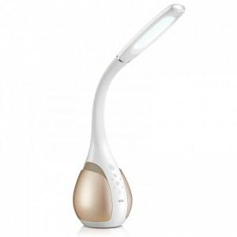

【상세/제작정보】

【인쇄/포장옵션】 | 레이저, 스티커 / 포장지포장

【공급단가】 | 수량 | 10~ | 30~ | 50~ | 100~ | 300~
*VAT별도 | 단가 | 73,200원 | 72,050원 | 70,900원 | 69,100원 | 67,800원

【상품 URL】 | https://www.synergygift.co.kr:443/src/goods_detail.php?gdno=29482

